原稿原紙【BCL】
※通常インフォメーションは、1週間前 回数限定クーポン(もぎりクーポン)の場合 全店もしくは個店への配信は、3週間前 複数店舗への配信は1か月前の出稿をお願いします

平和堂スマートフォンアプリ インフォメーション(通常/回数限定クーポン) 原稿フォーマット |  |  |  |  |  |  |  |  |  |  |  |  |  |  | 申請日
 |  |  |  |  |  |  |  |  |  |  |  |  |  |  | 2021-12-14
インフォメーションの種類を通常・回数限定クーポンから選んで下さい
申請者 | 財部 彩 |  |  |  |  |  |  |  |  | 申請責任者
申請者を必ず記載してください。また、必ず管理者以上の承認を得てください。(本部も同様)
配信期間 | 12 | 月 | 25 | 日 | 時 | 分 | ～ | 1 | 月 | 7 | 日 | 時 | 分 | 時間指定がない場合は 7:30〜23:59となります
配信店舗 | ココロプラスビバシティ ココロプラスＡＰ草津 ココロプラスＡＰ京田辺 ココロプラスＡＰ高槻 ココロプラスＡＰ宇治東 ココロプラスＡＰ茨木 ココロプラスＡＰ水口 ココロプラスＡＰ鯖江 ココロプラスＡＰ香里園 ココロプラスＡＰベル ココロプラスＡＰ敦賀 ココロプラスＡＰ醍醐 ココロプラスＡＰ守山 ココロプラスＡＰ城陽 ココロプラスＡＰつかしん ココロプラスＡＰアミ ココロプラスＡＰ亀岡 ココロプラスＡＰ八日市 ココロプラスＡＰ金沢 ココロプラスＡＰ枚方 ココロプラスＡＰ長浜 ココロプラスＡＰ富山 ココロプラスエール東舞鶴 |  |  |  |  |  |  |  |  |  |  |  |  | 全店または店舗名を入力 ※店番だけの記入はNG |  | 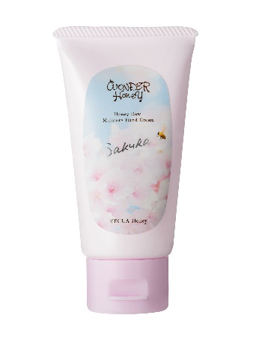 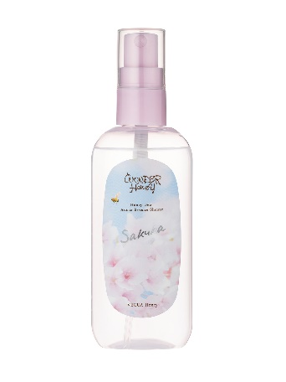 画像添付
配信対象 | ［会員／非会員］ |  |  |  |  |  |  |  |  |  |  |  |  | ［HOPカード番号指定］の場合は ①別途条件抽出の必要有 ※人数は本部記入 ②内容審査が必要、審査後配信。 約2Wかかります。
配信カテゴリ | ［商品情報］
タイトル | ～CoCoRo Plusより～ 『数量限定 ベキュアハニー サクラシリーズ』登場！ |  |  |  |  |  |  |  |  |  |  |  |  | 1行13字×2行以内が理想です。(最大26文字)
本文 | ＼可憐で春めくサクラの香り／ 【商品特徴】 蜂蜜の森のベキュアハニーから、サクラ満開のシーズンに合わせた限定品が初登場!! ベキュアハニー とろとろハンドクリーム サクラ 本体800円 税込880円 べた付かないジェル状ハンドクリーム ベキュアハニー アロマエッセンスシャワー サクラ 本体 1,200円 税込1,320円 ボディケア＆ヘアセットに使えるフレグランスシャワーミスト ■お取り扱い店舗：CoCoRo Plus全店 |  |  |  |  |  |  |  |  |  |  |  |  | ※各固有名詞は、正式名称で記入。 EX)特招会…HOPカード会員様特別ご招待会 Ex)AP…アル・プラザ(・を入れる) ※社内のみでしか理解できない表現は入れない ※本文中へのリンクが必要な場合は ①文章のあとに(リンク)と表記 ②リンク先は備考欄に記入
リンク名 |  |  |  |  |  |  |  |  |  |  |  |  |  | 「詳しくはこちら」など
リンクURL |  |  |  |  |  |  |  |  |  |  |  |  |  | 掲載可能なリンクかは、 リンク先・お取引先様などへ 必ず事前に許可を取ってください。
備考 |  |  |  |  |  |  |  |  |  |  |  |  |  | ※回数限定クーポンなどの情報を 行う場合はこちらにご入力ください。 Ex）もぎりクーポン/おひとり様/1回限り…等 ※商品値引クーポンの場合は 商品部認可が必要です。
画像指示 |  |  |  |  |  |  |  |  |  |  |  |  |  | 画像の指示がある場合は、記載または添付してください。 ※インフォメーション配信時はタテ：ヨコ＝9：16となります。 ※400万画素以上の画質で添付下さい。 ※ＰＣ画面の切り抜きなどの添付は禁止(画質が悪い) ※ライセンスの必要な画像(アニメ、ディズニー、サンリオ、サンライズ 系、芸能人系など)は配給先より掲載可能なデータを営業企画河合宛に送信下さい。 ※掲載画像一枚のみ、となります。

原稿作成例
※通常インフォメーションは、1週間前 回数限定クーポン(もぎりクーポン)の場合 全店もしくは個店への配信は、3週間前 複数店舗への配信は1か月前の出稿をお願いします

平和堂スマートフォンアプリ インフォメーション(通常/回数限定クーポン) 原稿フォーマット |  |  |  |  |  |  |  |  |  |  |  |  |  |  | 申請日
 |  |  |  |  |  |  |  |  |  |  |  |  |  |  | 2021-12-14
インフォメーションの種類を通常・回数限定クーポンから選んで下さい
申請者 | 山内 裕美子 |  |  |  |  |  |  |  |  | 申請責任者 |  |  | 山内 裕美子
申請者を必ず記載してください。また、必ず管理者以上の承認を得てください。(本部も同様)
可能な限り短く
サムネイル画像と表記内容を
できるだけ分ける
配信期間 | 5 | 月 | 28 | 日 | 時 | 分 | ～ | 6 | 月 | 4 | 日 | 時 | 分 | 時間指定がない場合は 7:30〜23:59となります
配信店舗 | ココロプラスビバシティ ココロプラスＡＰ草津 ココロプラスＡＰ京田辺 ココロプラスＡＰ宇治東 ココロプラスＡＰ水口 ココロプラスＡＰ鯖江 ココロプラスＡＰ香里園 ココロプラスＡＰベル ココロプラスＡＰ敦賀 ココロプラスＡＰ醍醐 ココロプラスＡＰ守山 ココロプラスＡＰ城陽 ココロプラスＡＰつかしん ココロプラスＡＰアミ ココロプラスＡＰ亀岡 ココロプラスＡＰ八日市 ココロプラスＡＰ金沢 ココロプラスＡＰ長浜 ココロプラスＡＰ富山 ココロプラスエール東舞鶴 |  |  |  |  |  |  |  |  |  |  |  |  | 全店または店舗名を入力 ※店番だけの記入はNG |  | 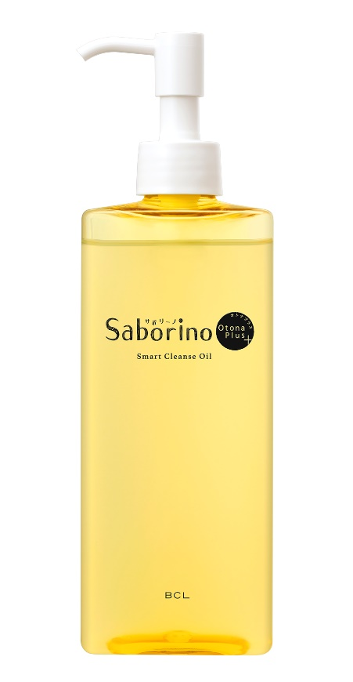 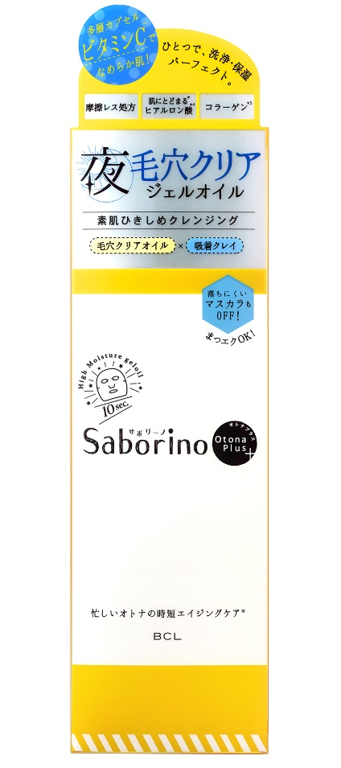 画像添付
配信対象 | ［会員／非会員］ |  |  |  |  |  |  |  |  |  |  |  |  | ［HOPカード番号指定］の場合は ①別途条件抽出の必要有 ※人数は本部記入 ②内容審査が必要、審査後配信。 約2Wかかります。
配信カテゴリ | ［商品情報］
タイトル | 【CoCoRoPlus】サボリーノオトナプラス 大人のためのクレンジング登場！ |  |  |  |  |  |  |  |  |  |  |  |  | 1行13字×2行以内が理想です。(最大26文字)
価格表記はチラシ準拠
本体〇円 参考税込み〇円
本文 | ＼ビタミンC配合のクレンジングオイル／ サボリーノ オトナプラスより 大人のためのクレンジングオイルが登場！ 【商品特徴】 「毛穴」と「保湿」、両方の悩みを同時に解決するクレンジングオイルです。 毛穴クリアオイル＆吸着クレイと、たっぷりのカプセル化美容液を配合し、洗いあがりは透明感のある、しっとり吸いつくような明るいうるおう肌に。 また肌にすっと浸透するカプセル化ビタミンCと、洗い流した後も肌にとどまるヒアルロン酸を配合し、美容液成分をしっかり肌に届けてくれます。 ＿＿＿＿＿＿＿＿＿＿＿＿＿＿＿＿＿＿＿＿ サボリーノ オトナプラス スマートクレンズオイル 本体 円 参考税込み1,980円 ＿＿＿＿＿＿＿＿＿＿＿＿＿＿＿＿＿＿＿＿ ■お取り扱い店舗：CoCoRo Plus全店 （文末に必ず入れる） CoCoRoPlus公式インスタグラム バイヤーおすすめコスメ情報発信中♪ https://www.instagram.com/cocoroplus_official |  |  |  |  |  |  |  |  |  |  |  |  | ※各固有名詞は、正式名称で記入。 EX)特招会…HOPカード会員様特別ご招待会 Ex)AP…アル・プラザ(・を入れる) ※社内のみでしか理解できない表現は入れない ※本文中へのリンクが必要な場合は ①文章のあとに(リンク)と表記 ②リンク先は備考欄に記入
リンク名 |  |  |  |  |  |  |  |  |  |  |  |  |  | 「詳しくはこちら」など
リンクURL |  |  |  |  |  |  |  |  |  |  |  |  |  | 掲載可能なリンクかは、 リンク先・お取引先様などへ 必ず事前に許可を取ってください。
備考 |  |  |  |  |  |  |  |  |  |  |  |  |  | ※回数限定クーポンなどの情報を 行う場合はこちらにご入力ください。 Ex）もぎりクーポン/おひとり様/1回限り…等 ※商品値引クーポンの場合は 商品部認可が必要です。
画像指示 |  |  |  |  |  |  |  |  |  |  |  |  |  | 画像の指示がある場合は、記載または添付してください。 ※インフォメーション配信時はタテ：ヨコ＝9：16となります。 ※400万画素以上の画質で添付下さい。 ※ＰＣ画面の切り抜きなどの添付は禁止(画質が悪い) ※ライセンスの必要な画像(アニメ、ディズニー、サンリオ、サンライズ 系、芸能人系など)は配給先より掲載可能なデータを営業企画河合宛に送信下さい。 ※掲載画像一枚のみ、となります。

原稿作成例2
※通常インフォメーションは、1週間前 回数限定クーポン(もぎりクーポン)の場合 全店もしくは個店への配信は、3週間前 複数店舗への配信は1か月前の出稿をお願いします

平和堂スマートフォンアプリ インフォメーション(通常/回数限定クーポン) 原稿フォーマット |  |  |  |  |  |  |  |  |  |  |  |  |  |  | 申請日
 |  |  |  |  |  |  |  |  |  |  |  |  |  |  | 2021-12-14
インフォメーションの種類を通常・回数限定クーポンから選んで下さい
申請者 | 山内 裕美子 |  |  |  |  |  |  |  |  | 申請責任者 |  |  | 村下 郎夫
申請者を必ず記載してください。また、必ず管理者以上の承認を得てください。(本部も同様)
配信期間 | 1 | 月 | 27 | 日 | 時 | 分 | ～ | 2 | 月 | 20 | 日 | 時 | 分 | 時間指定がない場合は 7:30〜23:59となります
配信店舗 | ココロプラスビバシティ ココロプラスＡＰ草津 ココロプラスＡＰ京田辺 ココロプラスＡＰ高槻 ココロプラスＡＰ宇治東 ココロプラスＡＰ茨木 ココロプラスＡＰ水口 ココロプラスＡＰ鯖江 ココロプラスＡＰ香里園 ココロプラスＡＰベル ココロプラスＡＰ敦賀 ココロプラスＡＰ醍醐 ココロプラスＡＰ守山 ココロプラスＡＰ城陽 ココロプラスＡＰつかしん ココロプラスＡＰ亀岡 ココロプラスＡＰ金沢 ココロプラスＡＰ枚方 ココロプラスＡＰ富山 ココロプラスエール東舞鶴 |  |  |  |  |  |  |  |  |  |  |  |  | 全店または店舗名を入力 ※店番だけの記入はNG
配信対象 | ［会員／非会員］ |  |  |  |  |  |  |  |  |  |  |  |  | ［HOPカード番号指定］の場合は ①別途条件抽出の必要有 ※人数は本部記入 ②内容審査が必要、審査後配信。 約2Wかかります。
配信カテゴリ | ［商品情報］
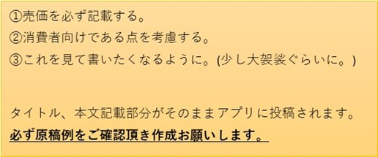
タイトル | ～CoCoRo Plusより～ 『数量限定 エクセル アイプランナ―パレット』登場！ |  |  |  |  |  |  |  |  |  |  |  |  | 1行13字×2行以内が理想です。(最大26文字)
本文 | ＼エクセル春の限定品／ 春を感じる色と質感で、旬な目元に。 アイプランナ―から限定アイシャドウパレットが登場！ 【商品特徴】 毎日お気に入りの目元を作れる4色パレットアイシャドウ 3つの質感・4つのカラーを詰め込んだ贅沢パレット 色調整しやすいオリジナルチップ＆ブラシ付き！ サナ エクセル アイプランナーパレット 2,500円（税抜） 01（ブルームロード）・・・愛らしいセミマットピンクにさわやかなシアブルーを重ねて目元を可憐に彩るパレット 02（サンムード） ・・・春の陽気を感じるイエローカラーと煌めくラベンダーのコントラストで遊び心をくすぐるパレット ■お取り扱い店舗：平和堂各店CoCoRoPlus、※ココロプラスＡＰアミ ココロプラスＡＰ八日市 ココロプラスＡＰ長浜 除く （リンク） |  |  |  |  |  |  |  |  |  |  |  |  | ※各固有名詞は、正式名称で記入。 EX)特招会…HOPカード会員様特別ご招待会 Ex)AP…アル・プラザ(・を入れる) ※社内のみでしか理解できない表現は入れない ※本文中へのリンクが必要な場合は ①文章のあとに(リンク)と表記 ②リンク先は備考欄に記入 |  | 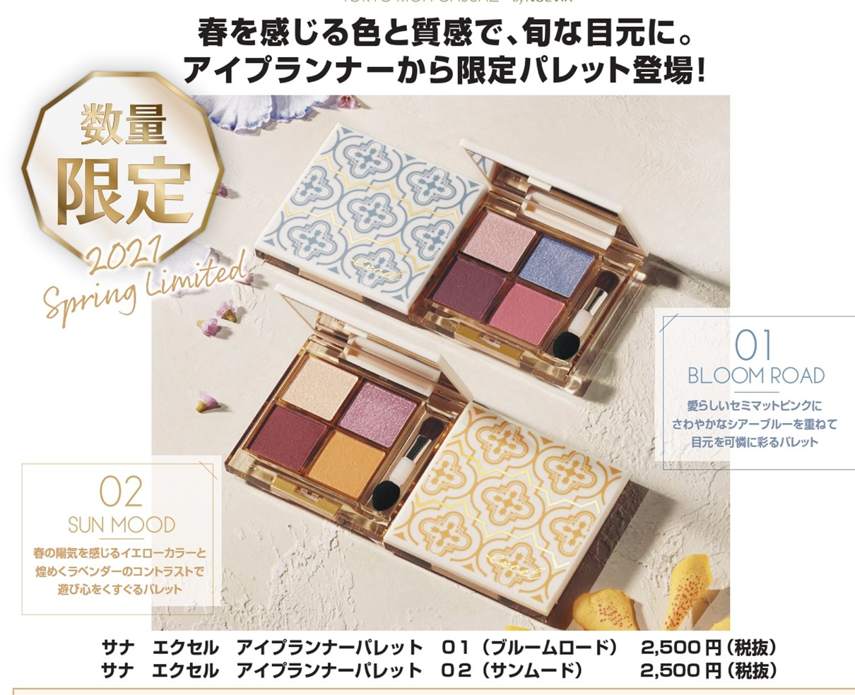
リンク名 |  |  |  |  |  |  |  |  |  |  |  |  |  | 「詳しくはこちら」など
リンクURL | https://noevirgroup.jp/excel/ |  |  |  |  |  |  |  |  |  |  |  |  | 掲載可能なリンクかは、 リンク先・お取引先様などへ 必ず事前に許可を取ってください。
備考 |  |  |  |  |  |  |  |  |  |  |  |  |  | ※回数限定クーポンなどの情報を 行う場合はこちらにご入力ください。 Ex）もぎりクーポン/おひとり様/1回限り…等 ※商品値引クーポンの場合は 商品部認可が必要です。
画像指示 |  |  |  |  |  |  |  |  |  |  |  |  |  | 画像の指示がある場合は、記載または添付してください。 ※インフォメーション配信時はタテ：ヨコ＝9：16となります。 ※400万画素以上の画質で添付下さい。 ※ＰＣ画面の切り抜きなどの添付は禁止(画質が悪い) ※ライセンスの必要な画像(アニメ、ディズニー、サンリオ、サンライズ 系、芸能人系など)は配給先より掲載可能なデータを営業企画河合宛に送信下さい。 ※掲載画像一枚のみ、となります。

